상품제안서
타이벡Tyvek가방 화이트 | 상품코드: F30320

 |  |  |  |  |  |  | 02-412-0044 | www.easy1.co.kr
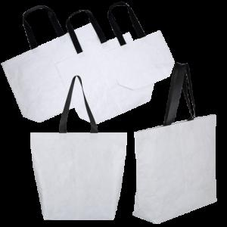

【상세/제작정보】 | 1박스 : 100개 택배비: 1박스당 6000원 별도

【인쇄/포장옵션】 | 실크, 풀칼라 / OPP(비닐)

【공급단가】 | 수량 | 100~ | 300~ | 500~ | 1,000~ | 3,000~
*VAT별도 | (소)380X300X150mm | 5,850원 | 5,760원 | 5,620원 | 5,400원 | 5,170원
 | (중)510X460X150mm | 7,540원 | 7,420원 | 7,250원 | 6,960원 | 6,670원
 | (대)660X460X160mm | 9,100원 | 8,960원 | 8,750원 | 8,400원 | 8,050원

【상품 URL】 | https://easy1.co.kr:443/src/goods_detail.php?gdno=30320

